TVA 3T2024
Promerka SA
Décompte TVA
3T2024

Compte | Total | Difference | Dcpte Winbiz TVA | Commentaire

2018 | 44817.30 | 3.25 | 44820.55
2019 | 397.65 | 0.00 | 397.65

Total TVA due | 45214.95 |  | 45218.20

1061 | 4314.49 | 0.00 | 4314.49
1061 manuel | -175.00 | 175.00 |  | écriture facture Kaiser Kraft du 02.09 = ok, mais modifié
1062 | 5729.95 | 0.00 | 5729.95
1062 manuel | 281.33 | -281.33 | 0.00 | NF G. Gagnère => ok | 1061 | 1020 | 174.95
1063 | 17614.25 | 0.00 | 17614.25 |  | 1061 | 2000 | 175.00
 |  |  |  |  | 2000 | 1020 | 175

Total TVA IP | 27765.02 | -106.33 | 27658.69 |  | 3000 | 2000 | 0.02
 |  |  |  |  | 3000 | 2000 | -0.05
Difference | 3.25
TVA à payer | 17453.18 | 106.33 | 17559.51
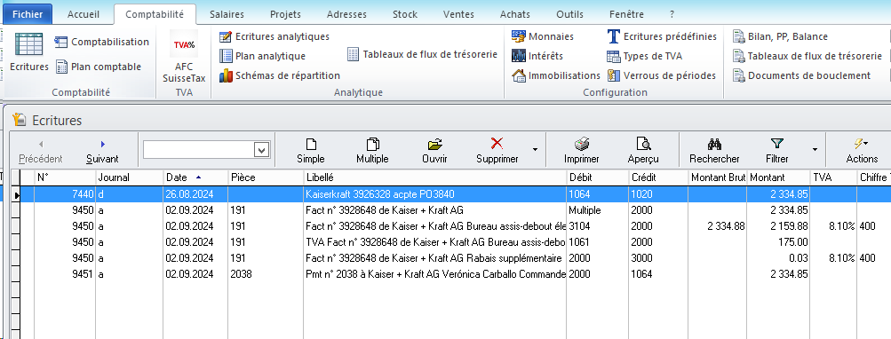

Correction manuel 1T2024 | 0.60
Correction manuel 2T2024 | 3.35

